thumbnail
품목 |  | 개수
150mm 2020 | 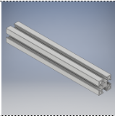 | 4
450mm 2020 | 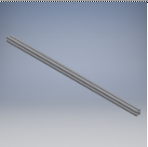 | 2
470mm 2020 |  | 2
SHF8 | 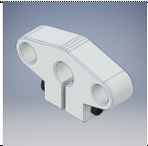 | 4
연마봉 8pi 470mm | 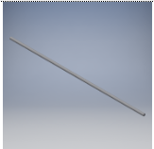 | 4
Cast Aluminum Corner Bracket | 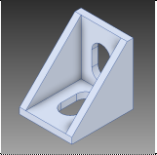 | 12
lm8uu | 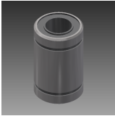 | 6
XY_Clamp_v1.1 | 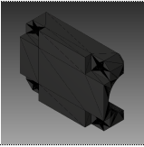 | 2
XY_Joiner_v1.1 | 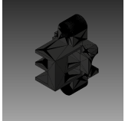 | 2
XY_Idler | 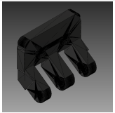 | 2
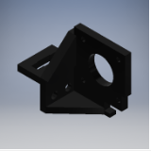 XY_Motor_left |  | 1
XY_Motor_right | 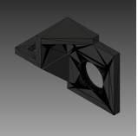 | 1
Y_EndStop | 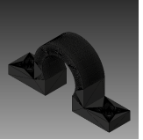 | 1
x 캐리지 | 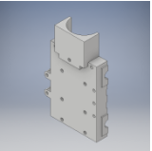 | 1
x 캐리지 덮개 | 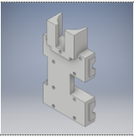 | 1
x 캐리지 벨트고정 | 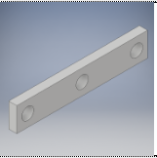 | 1
전자석 | 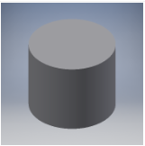 | 1

